IBD
17 | 17 | 17 | 17 | 18 | 18 | 18 | 18 | 19 | 19 | 19 | 19 |  |  |  |  |  |  |  |  |  |  |  |  |  |  |  |  | 0 | 0 | 0 | 0 | 1 | 1 | 1 | 1 | 2 | 2 | 2 | 2
17 | 17 | 17 | 17 | 18 | 18 | 18 | 18 | 19 | 19 | 19 | 19 |  |  |  |  |  |  |  |  |  |  |  |  |  |  |  |  | 0 | 0 | 0 | 0 | 1 | 1 | 1 | 1 | 2 | 2 | 2 | 2
17 | 17 | 17 | 17 | 18 | 18 | 18 | 18 | 19 | 19 | 19 | 19 | 13 | 13 | 13 | 13 | 14 | 14 | 14 | 14 | 9 | 9 | 9 | 9 | 10 | 10 | 10 | 10 | 0 | 0 | 0 | 0 | 1 | 1 | 1 | 1 | 2 | 2 | 2 | 2
17 | 17 | 17 | 17 | 18 | 18 | 18 | 18 | 19 | 19 | 19 | 19 | 13 | 13 | 13 | 13 | 14 | 14 | 14 | 14 | 9 | 9 | 9 | 9 | 10 | 10 | 10 | 10 | 0 | 0 | 0 | 0 | 1 | 1 | 1 | 1 | 2 | 2 | 2 | 2
20 | 20 | 20 | 20 | 21 | 21 | 21 | 21 | 22 | 22 | 22 | 22 | 13 | 13 | 13 | 13 | 14 | 14 | 14 | 14 | 9 | 9 | 9 | 9 | 10 | 10 | 10 | 10 | 3 | 3 | 3 | 3 | 4 | 4 | 4 | 4 | 5 | 5 | 5 | 5
20 | 20 | 20 | 20 | 21 | 21 | 21 | 21 | 22 | 22 | 22 | 22 | 13 | 13 | 13 | 13 | 14 | 14 | 14 | 14 | 9 | 9 | 9 | 9 | 10 | 10 | 10 | 10 | 3 | 3 | 3 | 3 | 4 | 4 | 4 | 4 | 5 | 5 | 5 | 5
20 | 20 | 20 | 20 | 21 | 21 | 21 | 21 | 22 | 22 | 22 | 22 | 15 | 15 | 15 | 15 | 16 | 16 | 16 | 16 | 11 | 11 | 11 | 11 | 12 | 12 | 12 | 12 | 3 | 3 | 3 | 3 | 4 | 4 | 4 | 4 | 5 | 5 | 5 | 5
20 | 20 | 20 | 20 | 21 | 21 | 21 | 21 | 22 | 22 | 22 | 22 | 15 | 15 | 15 | 15 | 16 | 16 | 16 | 16 | 11 | 11 | 11 | 11 | 12 | 12 | 12 | 12 | 3 | 3 | 3 | 3 | 4 | 4 | 4 | 4 | 5 | 5 | 5 | 5
23 | 23 | 23 | 23 | 24 | 24 | 24 | 24 | 25 | 25 | 25 | 25 | 15 | 15 | 15 | 15 | 16 | 16 | 16 | 16 | 11 | 11 | 11 | 11 | 12 | 12 | 12 | 12 | 6 | 6 | 6 | 6 | 7 | 7 | 7 | 7 | 8 | 8 | 8 | 8
23 | 23 | 23 | 23 | 24 | 24 | 24 | 24 | 25 | 25 | 25 | 25 | 15 | 15 | 15 | 15 | 16 | 16 | 16 | 16 | 11 | 11 | 11 | 11 | 12 | 12 | 12 | 12 | 6 | 6 | 6 | 6 | 7 | 7 | 7 | 7 | 8 | 8 | 8 | 8
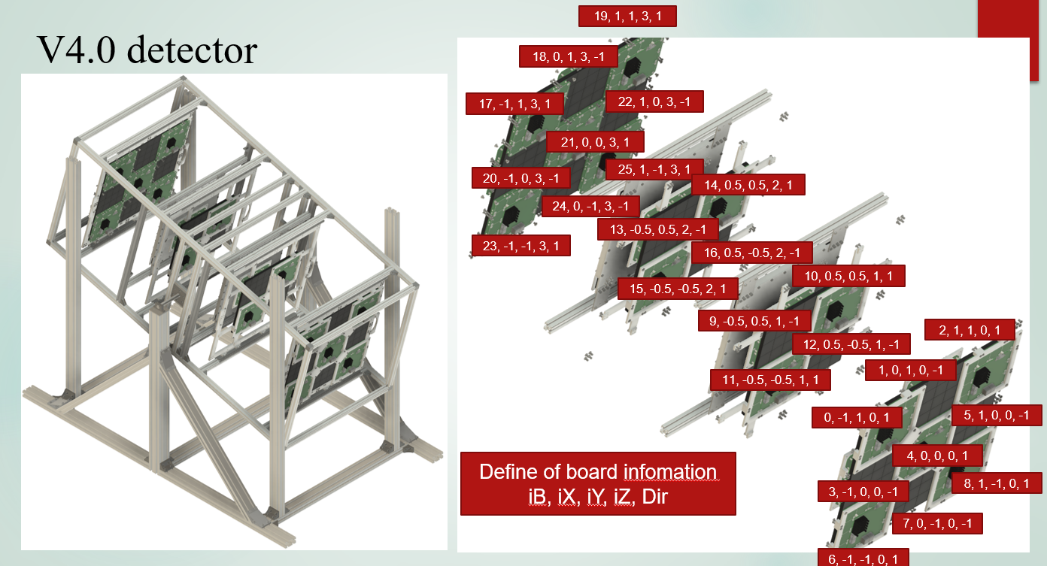
23 | 23 | 23 | 23 | 24 | 24 | 24 | 24 | 25 | 25 | 25 | 25 |  |  |  |  |  |  |  |  |  |  |  |  |  |  |  |  | 6 | 6 | 6 | 6 | 7 | 7 | 7 | 7 | 8 | 8 | 8 | 8
23 | 23 | 23 | 23 | 24 | 24 | 24 | 24 | 25 | 25 | 25 | 25 |  |  |  |  |  |  |  |  |  |  |  |  |  |  |  |  | 6 | 6 | 6 | 6 | 7 | 7 | 7 | 7 | 8 | 8 | 8 | 8

